KM P1
KAPLAN MEIER

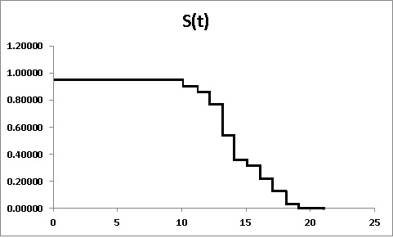
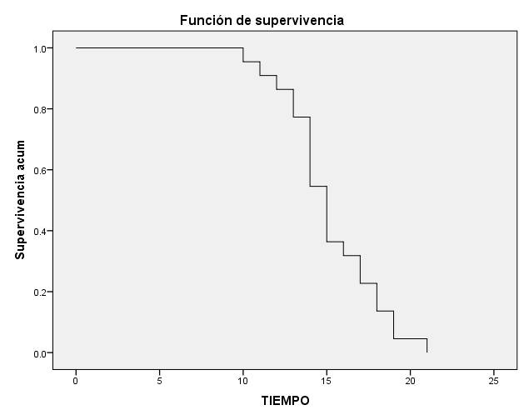
S(t)

Tiempo de Supervivencia | Sujetos vivos al inicio de t | Sujetos muertos durante t |  |  |  |  |  |  |  |  | V(S(t)) | EE S(t) | Límte Inferior | Límte Superior
t |  |  |  | S(t) |  |  |  | 1 |  |  |  |  | 95% | 95%
10 | 22 | 1 | 0.95455 | 0.95455 | 0.04545 | 0.04545 | 0.04545 | 0.04652 | 0.002165 | 0.002165 | 0.001972 | 0.044409 | 0.867503 | 1.000000
11 | 21 | 1 | 0.95238 | 0.90909 | 0.09091 | 0.04545 | 0.04762 | 0.09531 | 0.002381 | 0.004545 | 0.003757 | 0.061291 | 0.788961 | 1.000000
12 | 20 | 1 | 0.95000 | 0.86364 | 0.13636 | 0.04545 | 0.05000 | 0.14660 | 0.002632 | 0.007177 | 0.005353 | 0.073165 | 0.720233 | 1.000000
F(t)
13 | 19 | 2 | 0.89474 | 0.77273 | 0.22727 | 0.09091 | 0.10526 | 0.25783 | 0.006192 | 0.013369 | 0.007983 | 0.089346 | 0.597609 | 0.947846
14 | 17 | 5 | 0.70588 | 0.54545 | 0.45455 | 0.22727 | 0.29412 | 0.60614 | 0.024510 | 0.037879 | 0.011270 | 0.106159 | 0.337383 | 0.753526
15 | 12 | 4 | 0.66667 | 0.36364 | 0.63636 | 0.18182 | 0.33333 | 1.01160 | 0.041667 | 0.079545 | 0.010518 | 0.102559 | 0.162620 | 0.564653
16 | 8 | 1 | 0.87500 | 0.31818 | 0.68182 | 0.04545 | 0.12500 | 1.14513 | 0.017857 | 0.097403 | 0.009861 | 0.099303 | 0.123549 | 0.512815
17 | 7 | 2 | 0.71429 | 0.22727 | 0.77273 | 0.09091 | 0.28571 | 1.48160 | 0.057143 | 0.154545 | 0.007983 | 0.089346 | 0.052154 | 0.402391
18 | 5 | 2 | 0.60000 | 0.13636 | 0.86364 | 0.09091 | 0.40000 | 1.99243 | 0.133333 | 0.287879 | 0.005353 | 0.073165 | 0.000000 | 0.279767
19 | 3 | 2 | 0.33333 | 0.04545 | 0.95455 | 0.09091 | 0.66667 | 3.09104 | 0.666667 | 0.954545 | 0.001972 | 0.044409 | 0.000000 | 0.132497
21 | 1 | 1 | 0.00000 | 0.00000 | 1.00000 | 0.04545 | 1.00000

 |  | 22 |  |  |  | 1.00000

H(t)
22 | 0.04652
21 | 0.09531
20 | 0.14660
19 | 0.25783
17 | 0.60614
12 | 1.01160
8 | 1.14513
7 | 1.48160
5 | 1.99243
3 | 3.09104
1
Sujeto | Tiempo | Censura
1 | 10 | 1 | Q1 | 14 | 10 | 1
2 | 11 | 1 | Mediana Q2 | 15 | 11 | 1
3 | 12 | 1 | Q3 | 17 | 12 | 1
4 | 13 | 1 |  |  | 13 | 2
5 | 13 | 1 |  |  | 14 | 5
6 | 14 | 1 |  |  | 15 | 4
7 | 14 | 1 |  |  | 16 | 1
8 | 14 | 1 |  |  | 17 | 2
9 | 14 | 1 |  |  | 18 | 2
10 | 14 | 1 |  |  | 19 | 2
11 | 15 | 1 |  |  | 21 | 1
12 | 15 | 1
13 | 15 | 1
14 | 15 | 1
15 | 16 | 1
16 | 17 | 1
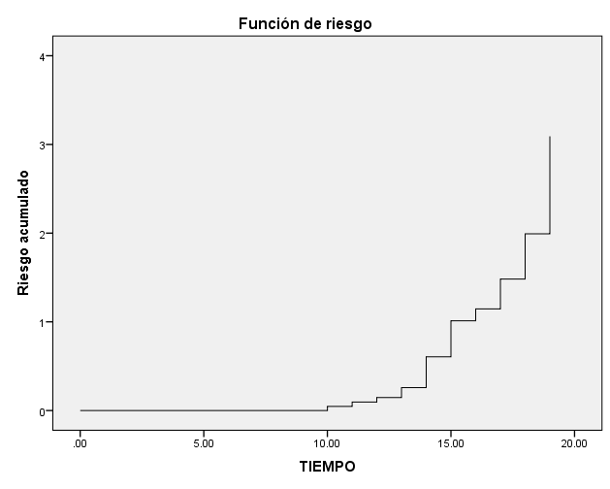
17 | 17 | 1
18 | 18 | 1
19 | 18 | 1
20 | 19 | 1
21 | 19 | 1
22 | 21 | 1

Mediana
Q1
Q3

Dessv Estándar

REPORTE SPSS
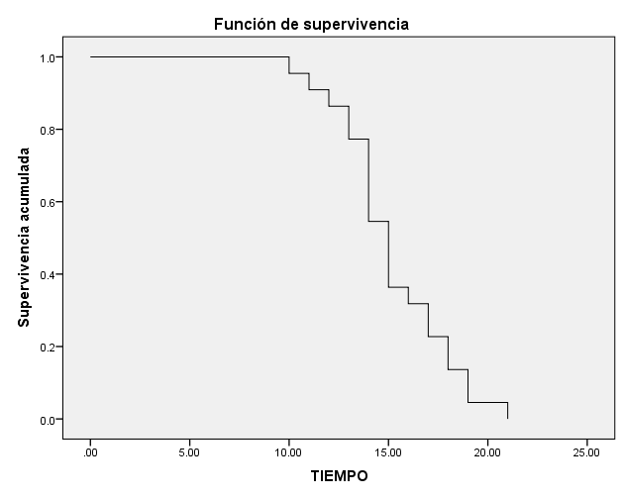
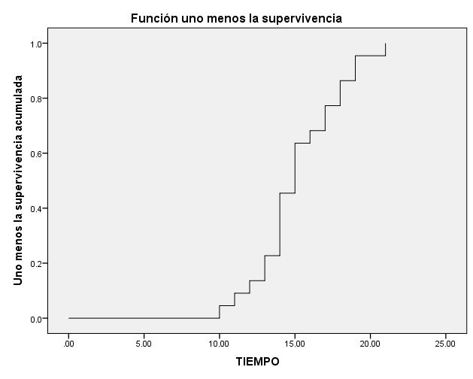
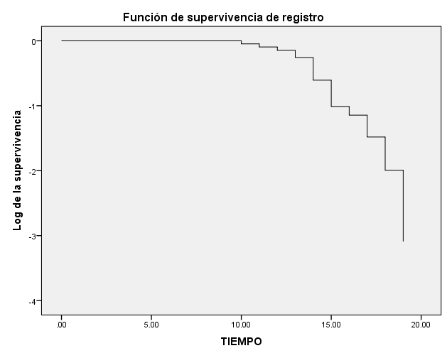
Tabla de supervivencia
 | Hora | Estado | Proporción acumulada que sobrevive en el tiempo |  | N de eventos acumulados | N de casos restantes
 |  |  | Estimación | Error estándar |  |  | S(t) | EE(S(t))
1 | 10.000 | 1 | 0.9545455 | 0.0444095 | 1 | 21 | 0.95454545455 | 0.0444095
2 | 11.000 | 1 | 0.9090909 | 0.0612909 | 2 | 20 | 0.90909090909 | 0.0612909
3 | 12.000 | 1 | 0.8636364 | 0.0731650 | 3 | 19 | 0.86363636364 | 0.0731650
4 | 13.000 | 1 |  |  | 4 | 18 | 0.77272727273 | 0.0893461
5 | 13.000 | 1 | 0.7727273 | 0.0893461 | 5 | 17 | 0.54545454545 | 0.1061589
6 | 14.000 | 1 |  |  | 6 | 16 | 0.36363636364 | 0.1025593
7 | 14.000 | 1 |  |  | 7 | 15 | 0.31818181818 | 0.0993026
8 | 14.000 | 1 |  |  | 8 | 14 | 0.22727272727 | 0.0893461
9 | 14.000 | 1 |  |  | 9 | 13 | 0.13636363636 | 0.0731650
10 | 14.000 | 1 | 0.5454545 | 0.1061589 | 10 | 12 | 0.045454545455 | 0.0444095
11 | 15.000 | 1 |  |  | 11 | 11 | 0
12 | 15.000 | 1 |  |  | 12 | 10
13 | 15.000 | 1 |  |  | 13 | 9
14 | 15.000 | 1 | 0.3636364 | 0.1025593 | 14 | 8
15 | 16.000 | 1 | 0.3181818 | 0.0993026 | 15 | 7
16 | 17.000 | 1 |  |  | 16 | 6
17 | 17.000 | 1 | 0.2272727 | 0.0893461 | 17 | 5
18 | 18.000 | 1 |  |  | 18 | 4
19 | 18.000 | 1 | 0.1363636 | 0.0731650 | 19 | 3
20 | 19.000 | 1 |  |  | 20 | 2
21 | 19.000 | 1 | 0.0454545 | 0.0444095 | 21 | 1
22 | 21.000 | 1 | 0.0000000 | 0.0000000 | 22 | 0

